申請目次
【交付申請に必要な書類】

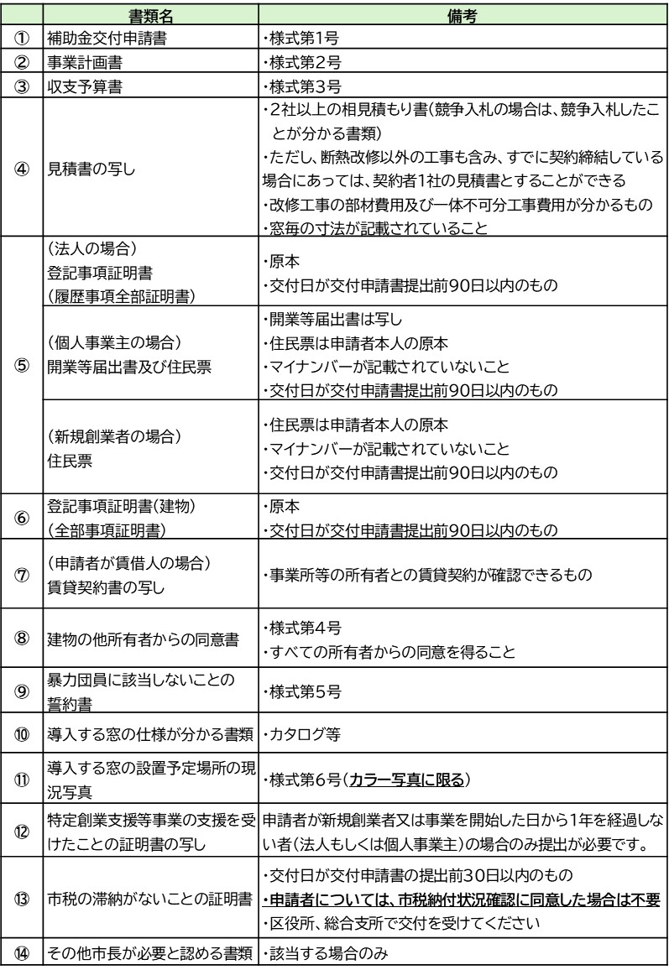

 | ※申請者と使用者が同一の場合は事前又は同時に「温室効果ガス削減アクション
 | プログラム」への参加が必要です。

実績目次
【実績報告に必要な書類】

